工作表1
03_上方UI空的
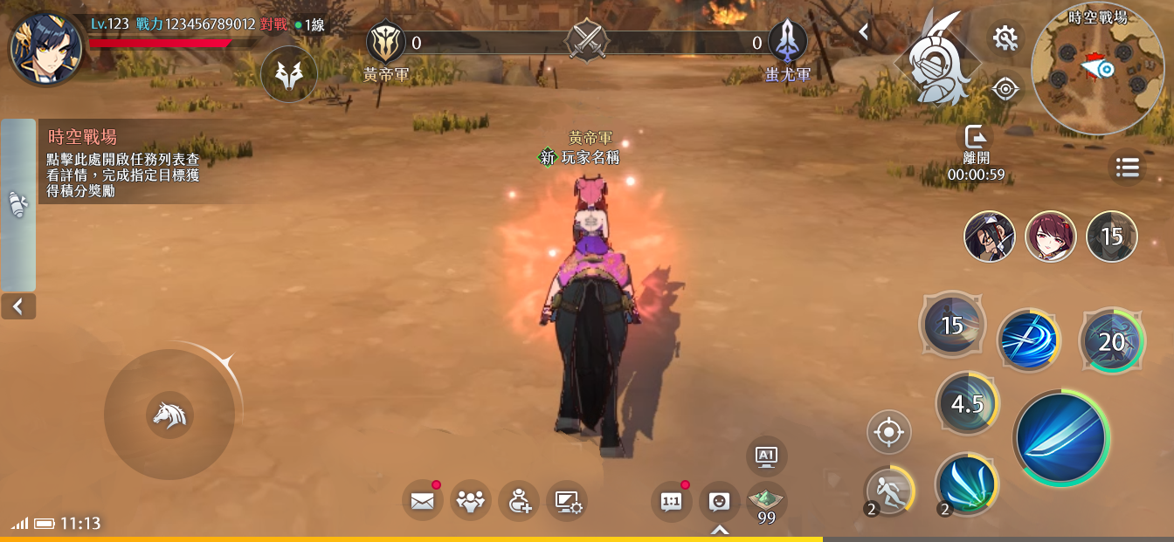
1
 | 1 | 製作人傾向紅底版本，麻煩修改
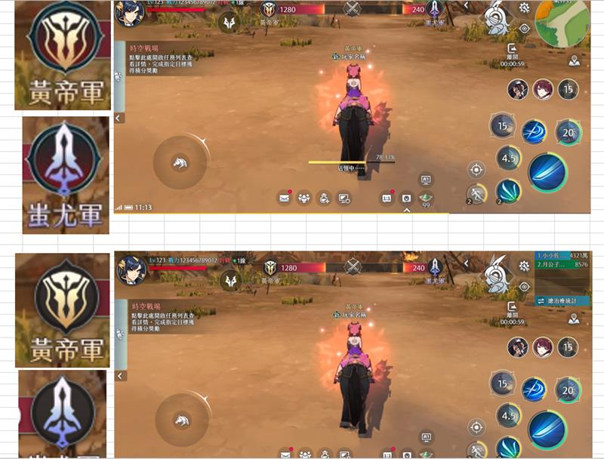




時空戰場_ICON調整0331
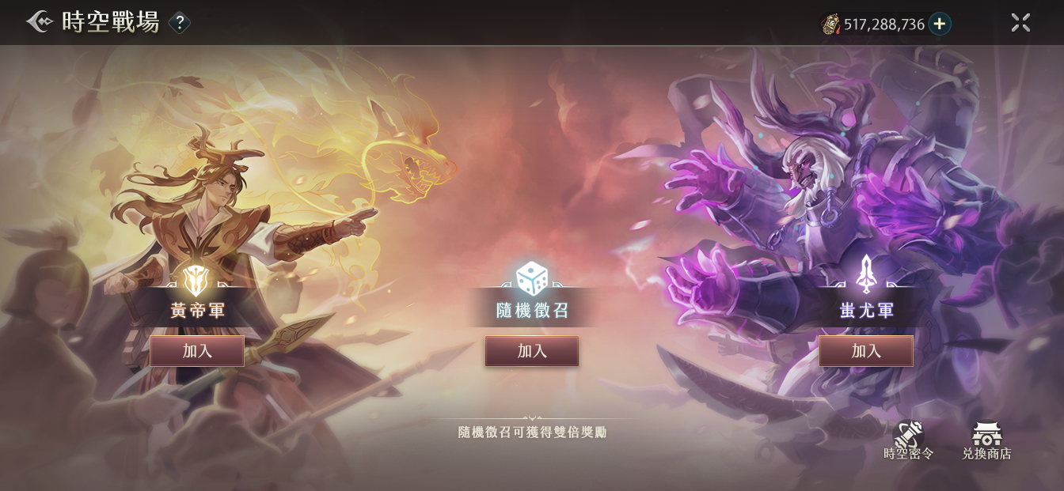
 | 1 | 麻煩補充時間字串
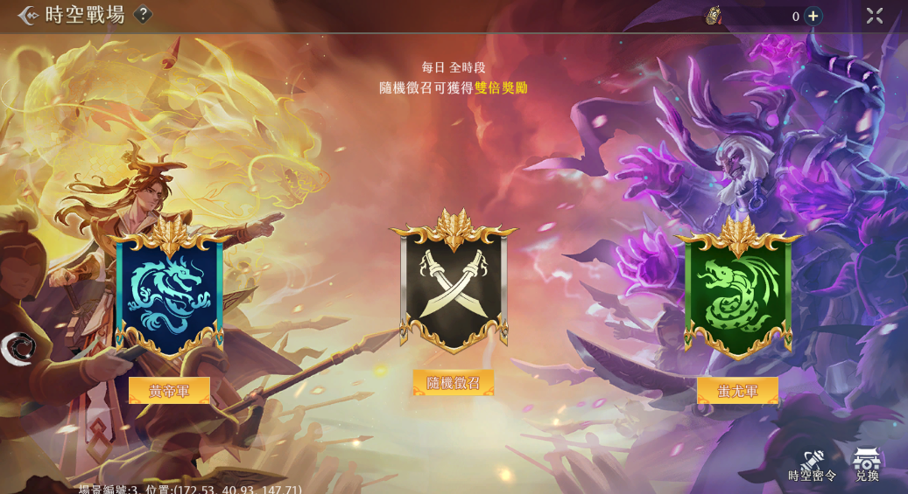
1

2
2
2

 | 2 | 因爲無法實現配合主題替換顔色的功能，文字和邊框圖麻煩改用固定實色

